Dépendance
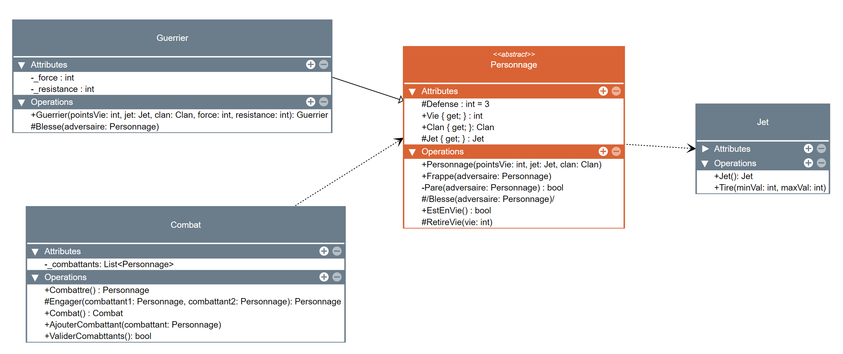
Plan de test
Dépendances

 | Les classes de gauche sont dépendantes des classes de droite
 | On doit tester les classes de droite avant celles de gauche

